処理概要
プロジェクト名 |  |  |  |  |  |  |  |  | 業務名 |  |  | システム名 | 画面ID | 画面名 |  |  | 作成日 | 作成者 | 更新日 | 更新者
Salesforce基盤を使った店舗管理システムの導入 |  |  |  |  |  |  |  |  | 売上管理 |  |  | 売上管理システム |  | 売上予測画面

1.処理概要
店舗別の売上予測を表示する画面

2.画面レイアウト

 | 【売上予測照会画面】
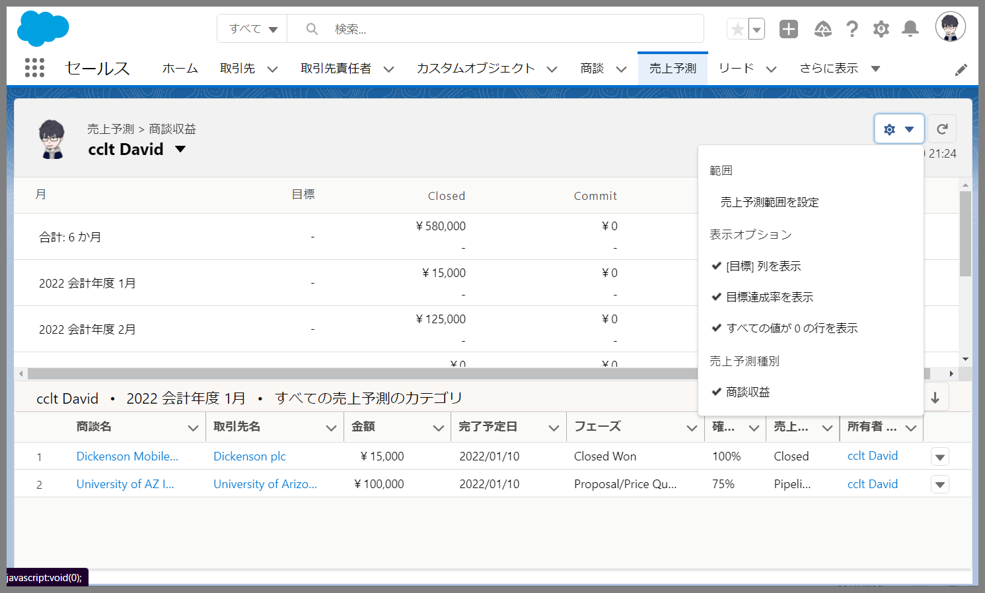

メッセージ表示エリア①
アクションボタン
①
⑦

売上予測ヘッダエリア
会計月度ごとに集約した情報を表示
②

③

④
⑤

⑥
⑧

売上予測明細エリア
集計対象の商談の情報を表示

3.操作概要

 | 初期表示： |  | 画面初期表示にて、設定された条件に基づき売上予測集計を行い、結果を表形式で表示する。
 | アクション |  | ① | リフレッシュボタン： |  |  |  | クリックすると最新のデータにて再集計処理を行い、結果を更新する。
 |  |  | ② | 売上予測範囲を設定： |  |  | 売上予測範囲の絞り込みを行う
 |  |  | ③ | 目標列を表示： |  | 目標の値列を表示す/しないを切り替え
 |  |  | ④ | 目標達成率を表示： |  |  | 目標達成率の値列を表示す/しないを切り替え
 |  |  | ⑤ | すべての値が0の行を表示 |  |  |  | ： | 全てのデータの値が0の行を表示する/しないを切り替え
 |  |  | ⑥ | 売上予測種別： |  | 表示する売上予測種別を選択
 |  |  | ⑦ | ユーザ切り替え： |  | 他のユーザの売上予測データに切り替えが可能
 |  |  | ⑧ | 並び替え： | 項目をクリックすると昇順または降順に並び替えが可能
 | 画面離脱時： |  | 特になし

4.オブジェクト構成
本画面で利用するオブジェクトのCRUDは以下の通り。
No |  | オブジェクト名 |  |  | API参照名 |  |  |  |  | CRUD |  | コメント
1 |  | ロール |  |  | Role |  |  |  |  |  | R
2 |  | ユーザ |  |  | User |  |  |  |  |  | R
3 |  | 商談 |  |  | Opportunity |  |  |  |  |  | R | ユーザ、会計年度で集約

5.メッセージ一覧
本画面で利用するメッセージは以下の通り
No |  | メッセージID |  |  |  |  |  | 種別 |  | メッセージ |  |  |  | 表示方法 |  | 説明
1
2
3
4
5

6.アクター（利用者）
本画面で利用するメッセージは以下の通り
No |  | 利用部門 |  |  | プロファイル名 |  |  |  |  |  |  | Salesforceライセンス |  |  | 説明（権限制御）
1 |  | 情報システム |  |  | システム管理
2 |  | 第一営業部 |  |  | 第一営業部
3 |  | 第二営業部 |  |  | 第二営業部

画面レイアウト
プロジェクト名 |  | 業務名 | システム名 | 画面ID | 画面名 | 作成日 | 作成者 | 更新日 | 更新者
Salesforce基盤を使った店舗管理システムの導入 |  | 売上管理 | 売上管理システム |  | 売上予測画面

画面レイアウト

 | 【売上予測照会画面】
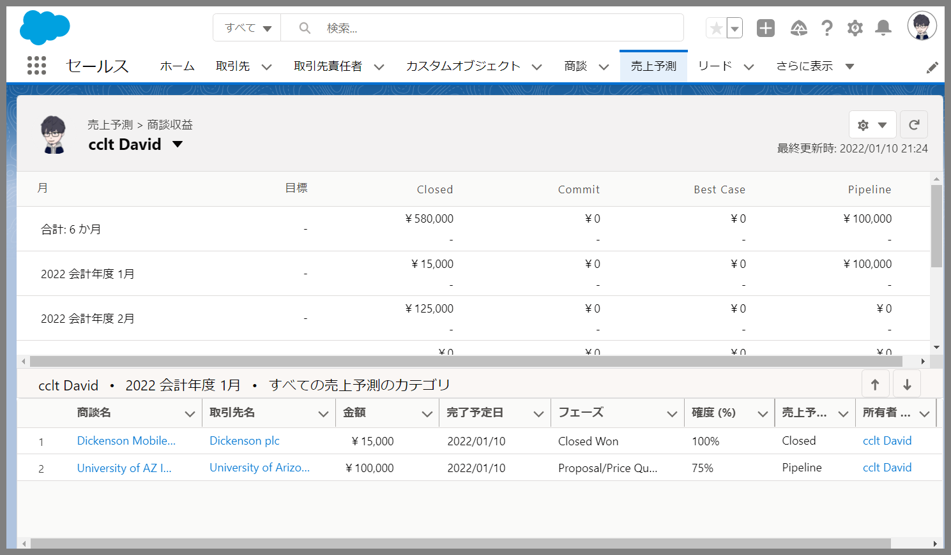

①
⑧
⑨
⑩

②
③
④
⑥
⑤
⑦

⑧

⑪

⑫
⑬
⑭
⑮
⑯
⑰
⑱
⑲

